q1
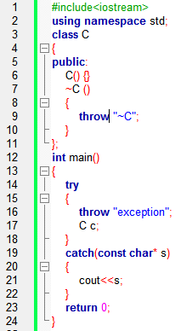
 | V1 |  | V2 |  | V3 |  | V4 |  | V5
Cerinta | 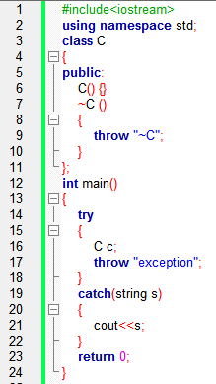 |  | 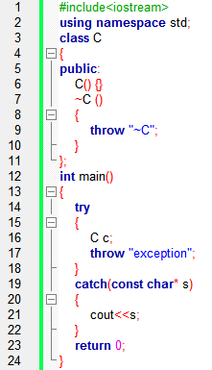 |  | 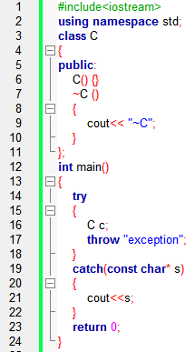 |  | 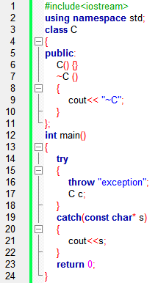

Barem | Compileaza | 0.1 | Compileaza | 0.1 | Compilea | 0.1 | Compileaza | 0.1 | Compileaza | 0.1
 | Afiseaza ~C/exception ~Cexception | 0.3 | afiseaza ~C/exception fara explicatii | 0.3 | Afiseaza ~C sau exception | 0.3 | Afiseaza ~C sau ~Cexception | 0.3 | Afiseaza ~C sau ~Cexception | 0.3
 | Afisaj corect dar explicatii total gresite | 0.5 | Afisaj corect dar explicatii total gresite | 0.5 | Afisaj corect dar explicatii total gresite | 0.5 | Afisaj corect dar explicatii total gresite | 0.5 | Afisaj corect dar explicatii total gresite | 0.5
 | Afisaj corect si explicatii partial gresite | 0.8 | Afisaj corect si explicatii partial gresite | 0.8 | Afisaj corect si explicatii partial gresite | 0.8 | Afisaj corect si explicatii partial gresite | 0.8 | Afisaj corect si explicatii partial gresite | 0.8
 | Afiseaza exceptie netratata din cauza destructorului care este apelat la iesire din try, inainte de catch | 1 | Afiseaza exceptie netratata din cauza destructorului care este apelat la iesire din try, inainte de catch | 1 | Afiseaza ~Cexception | 1 | Afiseaza exception | 1 | Afiseaza exception | 1

q2
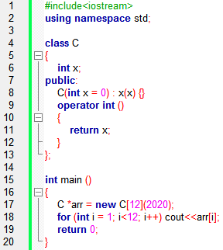
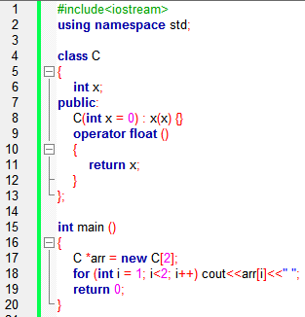
 | V1 |  | V2 |  | V3 |  | V4 |  | V5
Cerinta |  |  | 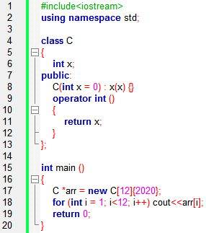 |  | 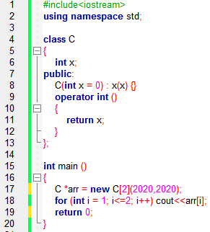 |  |  |  | 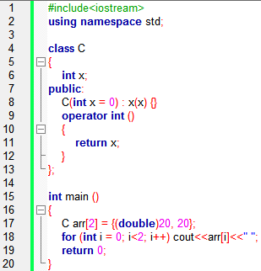

Barem | Nu compileaza | 0.1 | Compileaza | 0.1 | Nu compileaza | 0.1 | Compileaza | 0.1 | Compileaza | 0.1
 | Nu compileaza din orice alt motiv, mai putin urmatorul | 0.3 | Afiseaza 0…0 (nu 11 de 0) | 0.3 | Nu compileaza din orice alt motiv, mai putin urmatorul | 0.3 | Afiseaza 00 sau nici un 0 (sau ceva similar) | 0.3 | Afiseaza 20, sau ceva similar | 0.3
 | Explicatii care nu au legatura cu modivul real dar cu identificarea corecta a liniei care nu compileaza si modificare corecta SAU explicatii corecte si lipsa modificarii | 0.5 | Afisaj corect dar explicatii total gresite | 0.5 | Explicatii care nu au legatura cu modivul real dar cu identificarea corecta a liniei care nu compileaza si modificare corecta SAU explicatii corecte si lipsa modificarii | 0.5 | Afisaj corect dar explicatii total gresite | 0.5 | Afisaj corect dar explicatii total gresite | 0.5
 | Explicatii partial gresite, identificare linie care nu compileaza si modificare corecta | 0.8 | Afisaj corect si explicatii partial gresite | 0.8 | Explicatii partial gresite, identificare linie care nu compileaza si modificare corecta | 0.8 | Afisaj corect si explicatii partial gresite | 0.8 | Afisaj corect si explicatii partial gresite | 0.8
 | Nu compileaza din cauza ca nu se poate apela constructorul cu parametrii la folosirea operatorului new[] | 1 | Afiseaza 00000000000 (11 de 0) | 1 | Nu compileaza din cauza ca pentru putea initializa la alocare trebuie folosita sintaxa de intializare uniforma cu {x, y, …, z} | 1 | Afiseaza 0 | 1 | 20 20 | 1

q3
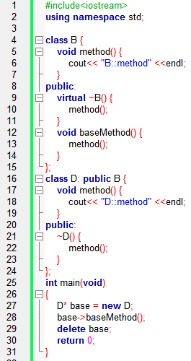
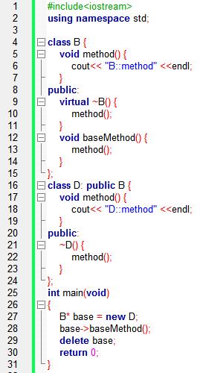
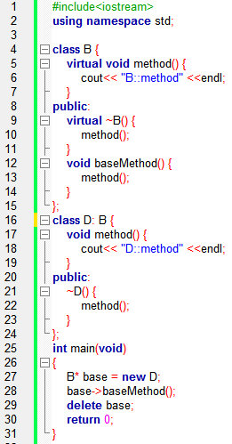
 | V1 |  | V2 |  | V3 |  | V4 |  | V5
Cerinta | 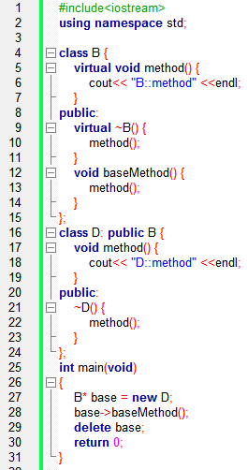 |  |  |  | 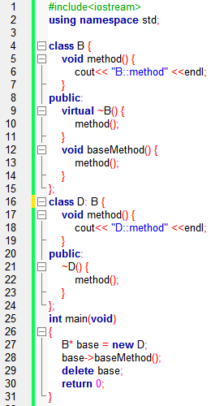

Barem | Compileaza | 0.1 | Compileaza | 0.1 | Nu compileaza | 0.1 | Nu compileaza | 0.1 | Compileaza | 0.1
 | Afiseaza orice combinatie 3 elemente compusa din D::method\n si B::method\n | 0.3 | Afiseaza orice combinatie 3 elemente compusa din D::method\n si B::method\n | 0.3 | Explicatii care nu au legatura cu motivul real de compilare dar corecte din punct de vedere poo | 0.3 | Explicatii care nu au legatura cu motivul real de compilare dar corecte din punct de vedere poo | 0.3 | Afiseaza orice combinatie 3 elemente compusa din D::method\n si B::method\n | 0.3
 | Afisaj corect dar explicatii total gresite | 0.5 | Afisaj corect dar explicatii total gresite | 0.5 | Explicatii care nu au legatura cu modivul real dar cu identificarea corecta a liniei care nu compileaza si modificare corecta SAU explicatii corecte si lipsa modificarii | 0.5 | Explicatii care nu au legatura cu modivul real dar cu identificarea corecta a liniei care nu compileaza si modificare corecta SAU explicatii corecte si lipsa modificarii | 0.5 | Afisaj corect dar explicatii total gresite | 0.5
 | Afisaj corect si explicatii partial gresite | 0.8 | Afisaj corect si explicatii partial gresite | 0.8 | Explicatii partial gresite, identificare linie care nu compileaza si modificare corecta | 0.8 | Explicatii partial gresite, identificare linie care nu compileaza si modificare corecta | 0.8 | Afisaj corect si explicatii partial gresite | 0.8
 | Afiseaza: D::method D::method B::method | 1 | Afiseaza: B::method D::method B::method | 1 | Nu compileaza din cauza ca mostenirea este private, si nu se poate face upcasting (linia 27) si rezolvare corecta | 1 | Nu compileaza din cauza ca mostenirea este private, si nu se poate face upcasting (linia 27) si rezolvare corecta | 1 | Afiseaza: B::method D::method B::method | 1

q4
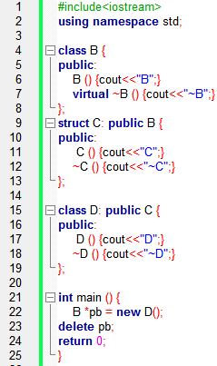
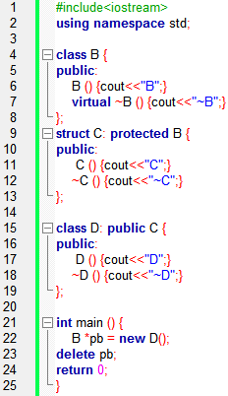
 | V1 |  | V2 |  | V3 |  | V4 |  | V5
Cerinta | 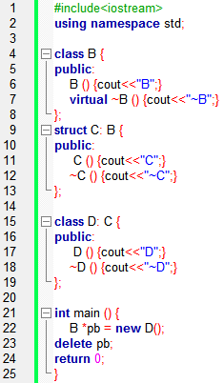 |  |  |  |  |  | 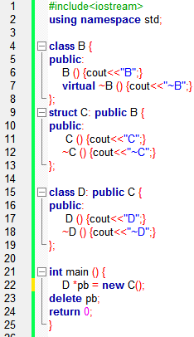 |  | 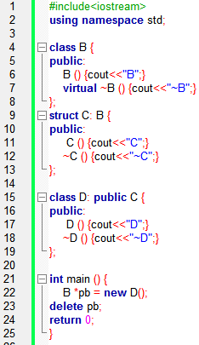

Barem | Nu compileaza | 0.1 | Compileza | 0.1 | Nu compileaza | 0.1 | Nu compileaza | 0.1 | Compileaza | 0.1
 | Explicatii care nu au legatura cu motivul real de compilare dar corecte din punct de vedere poo | 0.3 | Afisea orice combinatie de B, C, D, ~B, ~C, ~D (mai putin cea corecta) | 0.3 | Explicatii care nu au legatura cu motivul real de compilare dar corecte din punct de vedere poo | 0.3 | Explicatii care nu au legatura cu motivul real de compilare dar corecte din punct de vedere poo | 0.3 | Afisea orice combinatie de B, C, D, ~B, ~C, ~D (mai putin cea corecta) | 0.3
 | Explicatii care nu au legatura cu modivul real dar cu identificarea corecta a liniei care nu compileaza si modificare corecta SAU explicatii corecte si lipsa modificarii | 0.5 | Afisaj corect dar explicatii total gresite | 0.5 | Explicatii care nu au legatura cu modivul real dar cu identificarea corecta a liniei care nu compileaza si modificare corecta SAU explicatii corecte si lipsa modificarii | 0.5 | Explicatii care nu au legatura cu modivul real dar cu identificarea corecta a liniei care nu compileaza si modificare corecta SAU explicatii corecte si lipsa modificarii | 0.5 | Afisaj corect dar explicatii total gresite | 0.5
 | Explicatii partial gresite, identificare linie care nu compileaza si modificare corecta | 0.8 | Afisaj corect si explicatii partial gresite | 0.8 | Explicatii partial gresite, identificare linie care nu compileaza si modificare corecta | 0.8 | Explicatii partial gresite, identificare linie care nu compileaza si modificare corecta | 0.8 | Afisaj corect si explicatii partial gresite | 0.8
 | Nu compileaza din cauza ca nu se poate face upcasting (linia 22) din cauza ca D mosteneste privat pe C si rezolvare corecta. | 1 | Afiseaza BCD~D~C~B | 1 | Nu compileaza pentru ca baza B este protected si nu se poate face upcasting (linia 22) si rezolvare corecta. | 1 | Nu compileaza din cauza ca D este derivat din C, prin urmare nu putem atribui unui pointer de tip D un obiect de tip C (linia 22) si rezolvare corecta | 1 | Afiseaza BCD~D~C~B | 1

